Uninformed-Graph
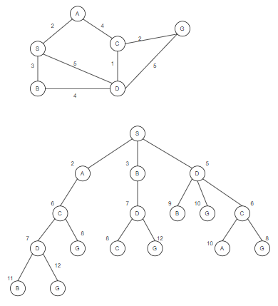

init | open fringe | close fringe
0 | S-0 | --
1 | A-2, D-5, C-6 | S-0
2 | D-5, C-6, D-7 | S-0, A-2
3 | C-6, C-6, D-7, B-9, G-10 | S-0, A-2, D-5
4 | C-6, D-7, D-7, G-8, B-9, G-10 | S-0, A-2, D-5, C-6
5 | D-7, D-7, G-8, G-8, B-9, A-10, G10 | S-0, A-2, D-5, C-6, C-6
6 | D-7, G-8, G-8, B-9, A-10, G-10, B-11, G-12 | S-0, A-2, D-5, C-6, C-6, D-7
7 | G-8, G-8, C-8, B-9, A-10, G-10, B-11, G-12 | S-0, A-2, D-5, C-6, C-6, D-7, D-7
8 | G-8, C-8, B-9, A-10, G-10, B-11, G-12, G-12 | S-0, A-2, D-5, C-6, C-6, D-7, D-7,G-8
9 | C-8, B-9, A-10, G-10, B-11, G-12, G-12 | S-0, A-2, D-5, C-6, C-6, D-7, D-7,G-8, G-8
 | G-8 is in close fringe, end of iteration. shortest path: S->A->C->G. cost = 2+4+2 = 8 S->D->C->G. cost = 5+1+2= 8

